1
Q1) C3セルに「野菜, 果物, 肉」のいずれかを選べるリストを作成してください
ヒント：「データ」から「データの入力規則」から設定します
＜練習＞
月 | カテゴリー | 商品 | 売上高
1月 |  | キャベツ | 1,250

1解答
A1) C3セルを選択した状態で、「データ」→「データの入力規則」から下記を設定します
＜解答＞
月 | カテゴリー | 商品 | 売上高
1月 |  | キャベツ | 1,250

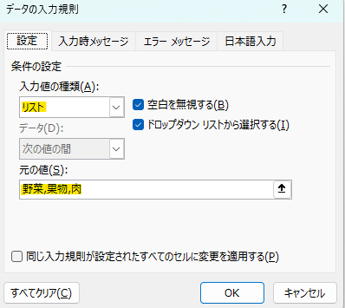

2
Q2) C3セルにG3:G5セル範囲を参照し、「野菜, 果物, 肉」のいずれかを選べるリストを作成してください
ヒント：「データ」から「データの入力規則」から設定します
＜練習＞
月 | カテゴリー | 商品 | 売上高 | カテゴリー
1月 |  | キャベツ | 1,250 | 野菜
 |  |  |  | 果物
 |  |  |  | 肉

2解答
A2) C3セルを選択した状態で、「データ」→「データの入力規則」から下記を設定します
＜解答＞
月 | カテゴリー | 商品 | 売上高 | カテゴリー
1月 |  | キャベツ | 1,250 | 野菜
 |  |  |  | 果物
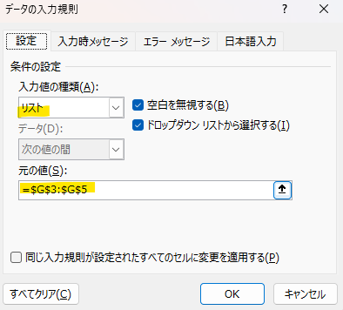
 |  |  |  | 肉

3
Q3)
Q3.1) B列「月」の各セルにリストを作成してください
・B3にG3:G14を参照したリストを作成し、B4:B8にも同じリストを入れてください
Q3.2) C列「カテゴリー」の各セルにリストを作成してください
・C3にI3:I5を参照したリストを作成し、C4:C8にも同じ リストを入れてください
Q3.3) D列「商品」の各セルにリストを作成してください
・D3にK3:K8を参照したリストを作成し、D4:D8にも同じリストを入れてください
*E列「売上高」は無視してください。手入力になりますので、リストとは関係ないため
＜練習＞
月 | カテゴリー | 商品 | 売上高 | 月 | カテゴリー | 商品
 |  |  |  | 1月 | 野菜 | キャベツ
 |  |  |  | 2月 | 果物 | じゃがいも
 |  |  |  | 3月 | 肉 | りんご
 |  |  |  | 4月 |  | 牛肉
 |  |  |  | 5月 |  | とり肉
 |  |  |  | 6月 |  | みかん
 |  |  |  | 7月
 |  |  |  | 8月
 |  |  |  | 9月
 |  |  |  | 10月
 |  |  |  | 11月
 |  |  |  | 12月

3解答
A3) B3セルを選択した状態で、「データ」→「データの入力規則」から下記を設定します
その後に、B3セルを(Ctrl + C)でコピーし、B4:B8に(Ctrl + V) で貼り付けます
試しに、B8をクリックしてみて、1月から12月のリストが表示されるか確認してください
この要領で、C列、D列も行います
＜解答＞
月 | カテゴリー | 商品 | 売上高 | 月 | カテゴリー | 商品
 |  |  |  | 1月 | 野菜 | キャベツ
 |  |  |  | 2月 | 果物 | じゃがいも
 |  |  |  | 3月 | 肉 | りんご
 |  |  |  | 4月 |  | 牛肉
 |  |  |  | 5月 |  | とり肉
 |  |  |  | 6月 |  | みかん
 |  |  |  | 7月
 |  |  |  | 8月
 |  |  |  | 9月 |  | A3.1) B3からB8 | A3.2) C3からC8 | A3.3) D3からD8
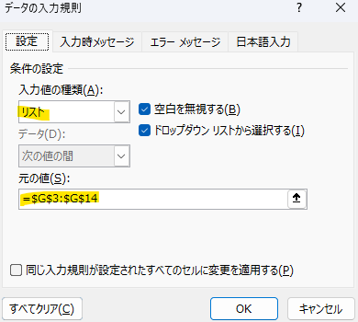
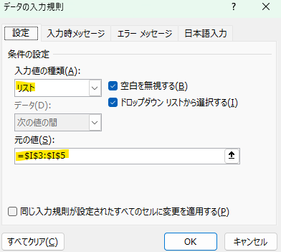
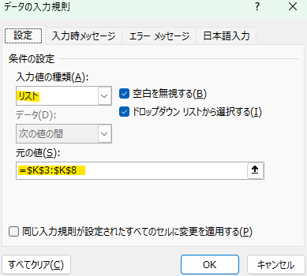
 |  |  |  | 10月
 |  |  |  | 11月
 |  |  |  | 12月

